วิธีเข้า AI ใหม่
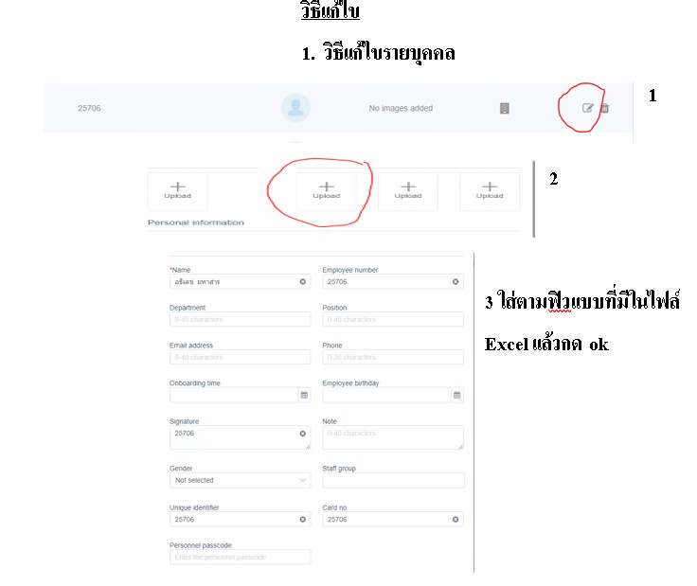
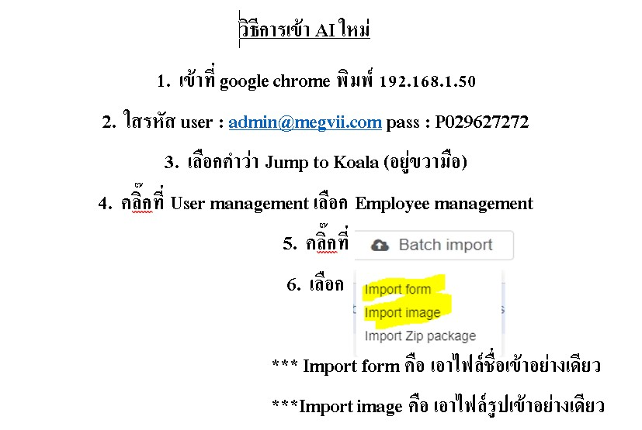
******* ยังไม่มีวิธีการดูว่านักเรียนคนไหนไม่มีชื่อ และรูป ทั้งหมด
******* พี่ตุ๊กได้ถามพี่เคแล้ว แต่ยังไม่ได้คำตอบ เพราะว่ายังเป็นแบบใหม่อยู่
******* วิธีแก้ไขอาจจะต้องเอาเข้าเองแบบใส่ข้อมูลทีละคนหรือเป็นกลุ่มใหม่ได้

รายละเอียดบุคคลกร และนักเรียนทุ

school_code | school_id | school_name | school_host | IP บุคคลากร | IP นักเรียน | หมายเหตุ | เมนูบุคคลากร |  | เรียนคู่-คี่
10032043 | 001 | สวนกุหลาบวิทยาลัย ธนบุรี | 43.229.78.172 |  | 192.168.8.31/signin?next=%2F | MAGVII / เกท (นักเรียน) , ra05 เป็นของบุคคลากร | ยังไม่มีบุคคลากร | Ticket #514004
1040101001 | 017 | ขอนแก่นวิทยายน | 43.229.78.172 |  | 192.168.111.128 192.168.111.129 192.168.111.130 192.168.111.131 192.168.111.132 | AI นักเรียน
1010210001 | 026 | สตรีเศรษฐบุตรบำเพ็ญ | 43.229.78.173 |  | 192.168.1.214
1010128002 | 030 | สตรีศรีสุริโยทัย | 43.229.78.173 |  | 192.168.137.42
1010720162 | 044 | เตรียมอุดมศึกษาพัฒนาการสุวรรณภูมิ | 43.229.134.46 |  |  | ถ้ารีโมทไม่ได้ให้ ใช้ teamviewer 1482842726 รหัส fd38uh | ยังไม่มีบุคคลากร | Ticket #514004
1010720076 | 056 | ศึกษานารี | 43.229.134.36 |  |  |  | มีแล้ว
1010720146 | 060 | เตรียมอุดมศึกษาน้อมเกล้า | 43.229.78.187 |  | 192.168.1.189 | RA05
1011570164 | 064 | วิสุทธิกษัตรี | 43.229.78.173
1012230150 | 069 | เตรียมอุดมศึกษาพัฒนาการ นนทบุรี | 43.229.78.153
1013270177 | 070 | ปทุมวิไล | 43.229.78.187 |  |  |  | มีแล้ว
1012230158 | 071 | บางบัวทอง | 43.229.78.187
1040051142 | 074 | ศรีกระนวนวิทยาคม | 43.229.134.36
1014310409 | 076 | บางปะอิน(ราชานุเคราะห์ ๑) | 43.229.134.36
1010720142 | 077 | ราชวินิตบางแคปานขำ | 43.229.134.45 |  |  |  | มีแล้ว
1012230149 | 081 | สตรีนนทบุรี | 43.229.78.187
1010720154 | 093 | นวมินทราชินูทิศ สตรีวิทยา พุทธมณฑล | 43.229.78.172 |  |  |  | มีแล้ว
3012200701 | 103 | อนุบาลเทศบาลตำบลบางม่วง | 43.229.134.36
1011570150 | 104 | สตรีสมุทรปราการ | 43.229.134.36 |  |  |  | มีแล้ว |  | เรียนคู่คี่
1010720053 | 110 | โรงเรียนเตรียมอุดมศึกษาสุวินทวงศ์ | 43.229.134.49 |  |  |  | มีแล้ว
1010720150 | 112 | โรงเรียนนวมินทราชินูทิศ เบญจมราชาลัย | 43.229.134.49 | 192.168.1.46 | 192.168.1.43 | RA05 | มีแล้ว
1010720090 | 113 | โรงเรียนชิโนรสวิทยาลัย | 43.229.78.121 |  | 192.168.1.211 |  | มีแล้ว |  | บุคลลากร
1032650812 | 114 | โรงเรียนศีขรภูมิพิสัย | 43.229.78.121 | 192.168.1.115 | 192.168.1.50/signin?next=%2F รหัสเข้า P029627272 192.168.1.150/signin?next=%2F รหัสเข้า GP029627272 | MAGVII | ยังไม่มีบุคคลากร | Ticket #514004
1012230148 | 118 | โรงเรียนศรีบุณยานนท์ | 43.229.134.45 |  |  |  |  |  | คู่คี่
1010720092 | 129 | โรงเรียนสุวรรณารามวิทยาคม | 43.229.78.121 |  | 192.168.1.50/signin?next=%2F | MAGVII
1010720133 | 131 | โรงเรียนดอนเมืองจาตุรจินดา | 43.229.134.64 |  | 192.168.1.50/signin?next=%2F | MAGVII นักเรียน/ บุคคลกร (RA05) ใช้ megvii เหมือนนักเรียนด้วย พี่เติมให้ใช วันที่ 25641228 *** วันที่25641229 เก่งเข้าไปแก้ไขค่าความถูกต้อง ให้ลด จากเดิม 80 ให้เหลือ 70 ครูทุกคนเลองสแกนหน้าได้ ตั้งค่าที่ tool ที่ไป set ค่า อยู่บน ที่เขียน 500 | มีแล้ว
1012230162 | 133 | โรงเรียนปากเกร็ด | 43.229.134.64 |  |  | MAGVII
1012230166 | 143 | โรงเรียนนวมินทราชินูทิศ หอวัง นนทบุรี |  |  | admin@gp-education.net รหัสเข้า P029627272 | MAGVII

 |  |  |  |  |  | *** MEGVII บุคคลกร อาจจะใช้ทุกโรงที่มี Megvii (เอาไปรวมกับนักเรียนเลย พี่เนตรจะทำการดึงข้อมูลรายออกมาเอง ) คุยกับพี่เติม วันที่25641228

